상품제안서
레빗 iU1 사원증카드홀더 2.0 | 상품코드: F12706

 |  |  |  |  |  |  | 02-412-0044 | www.easy1.co.kr
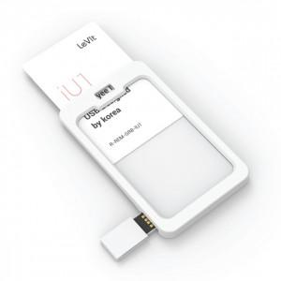

【상세/제작정보】 | ※ 제품특성상 단가 변동이 매우 유동적인 상품으로 주문전 꼭 확인 요청드립니다.

【인쇄/포장옵션】 | 풀칼라 / 포장지포장

【공급단가】 | 수량 | 100~ | 300~ | 500~ | 1,000~ | 2,000~
*VAT별도 | 16GB | 5,340원 | 5,250원 | 5,120원 | 5,030원 | 4,900원
 | 32GB | 6,320원 | 6,220원 | 6,060원 | 5,950원 | 5,800원
 | 64GB | 7,300원 | 7,180원 | 7,000원 | 6,880원 | 6,700원
 | 128GB | 12,870원 | 12,650원 | 12,330원 | 12,120원 | 11,790원

【상품 URL】 | http://www.easy1.co.kr/src/goods_detail.php?gdno=12706

